Blad1
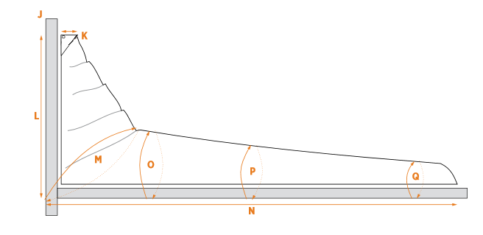
Maat | ? | Lengte in CM
Omtrek Mast (J) | Omtrek van de mast gemeten vlak boven het kophout
Lengte Kophout (K) | Lengte van het kophout
Hoogte Huik (L) | Hoogte van de zeilhuik (gemeten vanaf onder de giek tot boven het kophout)
45° Omtrek (M) | De omtrek vanaf de onderkant van de huik voor de mast, tot de ronding van de huik.
Omtrek giek en zeil 1/4 achter mast (O) | Omtrek van de giek en het zeil gemeten op 1/4 van de lengte van het onderlijk achter de mast.
Omtrek giek en zeil 1/2 achter mast (P) | Omtrek van de giek en het zeil gemeten op 1/2 van de lengte van het onderlijk achter de mast.
Omtrek giek en zeil einde Zeil (Q) | Omtrek giek en zeil gemeten bij de schoothoek.
Lengte giek en mast (N) | Lengte giek gemeten vanaf de voorkant van de mast tot de schoothoek van het zeil.
Prijs (Indicatie) |  | € -
Oppervlakte | 0

